エビデンス
 | 02_011_001

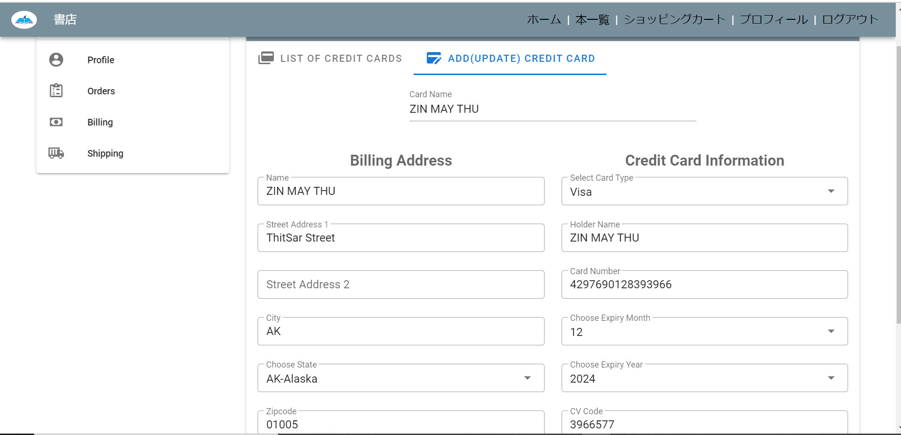

02_011_002



道が変わること

